PROYECCIÓN
 |  |  |  | FECHA DE VERSIÓN 16-05-2025
 | EJERCICIO FINANCIERO PORTTO BLANCO / PROYECCIÓN

Financiamiento | 10 años | 15 años | 20 años | Metraje en m2 | 160.00
% de descuento | 30% | 27% | 25% | Precio de lista x m2 | $6,363.00
Meses de financiamiento | 120 | 180 | 240
P. U. con descuento | $4,454.10 | $4,644.99 | $4,772.25 | Rendimiento en plusvalía anual | 10.50%
Precio de lote sin descuento | $1,018,080.00 | $1,018,080.00 | $1,018,080.00 |  |  | P.U. | CALCULO PARA ENGANCHE MAYOR
Descuento | $305,424.00 | $274,881.60 | $254,520.00 | Proyección del activo |  |  | IMPORTE TOTAL | $904,450.00
Inversión Inicial Gradual | $712,656.00 | $743,198.40 | $763,560.00 | Valor en 1 año | $1,124,978.40 | $7,031.12 | ENGANCHE DESEADO | $100,000.00
Enganche 10% | $71,265.60 | $74,319.84 | $76,356.00 | Valor en 2 años | $1,243,101.13 | $7,769.38 |  | 11.06%
Importe a financiar | $641,390.40 | $668,878.56 | $687,204.00 | Valor en 3 años | $1,373,626.75 | $8,585.17
Mensualidades 1 a 48 | $5,344.92 | $3,715.99 | $2,863.35 | Valor en 4 años | $1,517,857.56 | $9,486.61
Mensualidades 49 a 120 (72 MESES) | $7,523.58 | $6,709.15 | $6,452.71
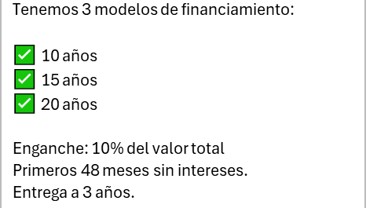
Mensualidades 121 a 180 (60 MESES) |  | $7,175.28 | $7,256.16
Mensualidades 181 a 240 (60 MESES) |  |  | $7,256.16

Utilidad en 4 años | $805,201.56 | $774,659.16 | $754,297.56
Rendimiento proyectado en 4 años | 113% | 104% | 99%

Rendimiento dividido entre 4 | 28% | 26% | 25%

